シーケンス図_日記一覧参照画面を開く
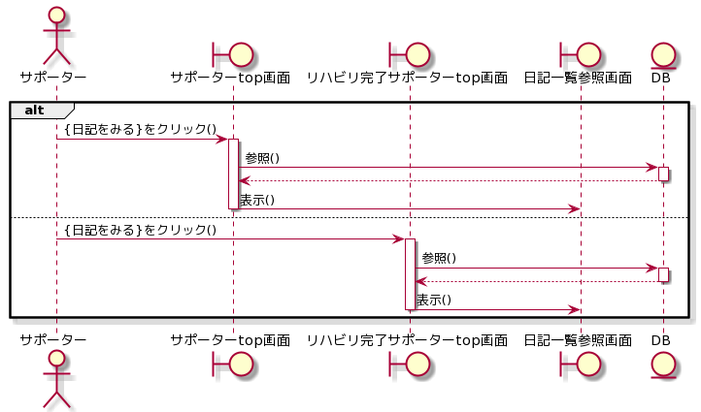
シーケンス図 | システム名称 | わくりは！ | 改訂日
 |  |  | 改訂者

シーケンス図_日記を参照する
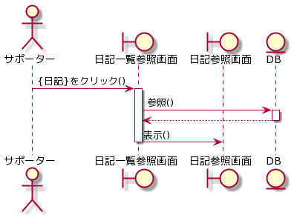
シーケンス図 | システム名称 | わくりは！ | 改訂日
 |  |  | 改訂者

